상품제안서
크리스탈 트로피 6) 49- 2 | 상품코드: F32430

 |  |  |  |  |  |  | 02-412-0044 | www.easy1.co.kr
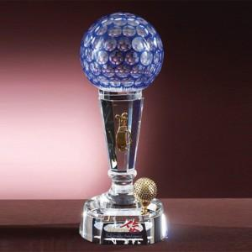

【상세/제작정보】

【인쇄/포장옵션】 | / 포장불가능

【공급단가】 | 수량 | 2~ | 10~ | 30~ | 50~ | 100~
*VAT별도 | 단가 | 270,000원 | 265,500원 | 258,750원 | 254,250원 | 247,500원

【상품 URL】 | https://easy1.co.kr:443/src/goods_detail.php?gdno=32430

